Лист 1
Прайс-лист
МИР ПРЯЖИ

В валюте: руб. (курс 1).
Цены указаны на 07.08.2020

№ | Номенклатура/ Характеристика номенклатуры | Описание | Изображение | Артикул | Цена | Ед. | Остаток | Ссылка на сайт
 | Волшебный пэчворк. Стильные проекты. Сьюзан МакНил | Волшебный пэчворк. Стильные проекты. Сьюзан МакНил | 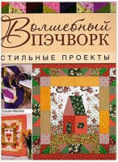 | 239-4 | 110.96 |  |  | Изображение
 | Волшебный пэчворк. Стильные проекты. Сьюзан МакНил |  |  |  | 110.96 | шт | 1 | Изображение
 | Журнал по пэчворку и квилтингу | Журнал по пэчворку и квилтингу |  |  | 790.00 |  |  | Изображение
 | Журнал по пэчворку и квилтингу (CB1065, Sew the perfect bag, 96 стр.) |  |  |  | 790.00 | шт | 2 | Изображение
 | Журнал по пэчворку и квилтингу (SIPBF10, Best Love of Quilting, 2011, 98 стр.) |  |  |  | 790.00 | шт | 1 | Изображение
 | ПЭЧВОРК В АНГЛИЙСКОЙ ТЕХНИКЕ: Лоскутное шитье по бумажным трафаретам: Новые проекты! | Книга: ПЭЧВОРК В АНГЛИЙСКОЙ ТЕХНИКЕ: Лоскутное шитье по бумажным трафаретам: Новые проекты! | 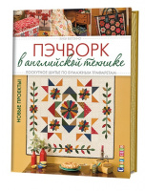 | 490-9 | 231.00 |  |  | Изображение
 | ПЭЧВОРК В АНГЛИЙСКОЙ ТЕХНИКЕ: Лоскутное шитье по бумажным трафаретам: Новые проекты! |  |  |  | 231.00 | шт | 1 | Изображение
 | ПЭЧВОРК ДЛЯ НАЧИНАЮЩИХ. Техники и проекты | ПЭЧВОРК ДЛЯ НАЧИНАЮЩИХ. Техники и проекты | 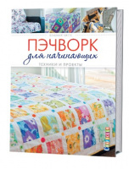 | 419-0 | 222.06 |  |  | Изображение
 | ПЭЧВОРК ДЛЯ НАЧИНАЮЩИХ. Техники и проекты |  |  |  | 222.06 | шт | 1 | Изображение
 | Цветочные подушки и панно. Яркие модели в технике пэчворк. Сьюзан Тейлор Пропст | Книга: Цветочные подушки и панно. Яркие модели в технике пэчворк. Сьюзан Тейлор Пропст |  | 444-2 | 264.00 |  |  | Изображение
 | Цветочные подушки и панно. Яркие модели в технике пэчворк. Сьюзан Тейлор Пропст |  |  |  | 264.00 | шт | 1 | Изображение

